Sheet6
Jenkins | input_param.vbs | transfer_target_ids.vbs | test_fix.vbs | find_c.bat | test_fix_static.vbs
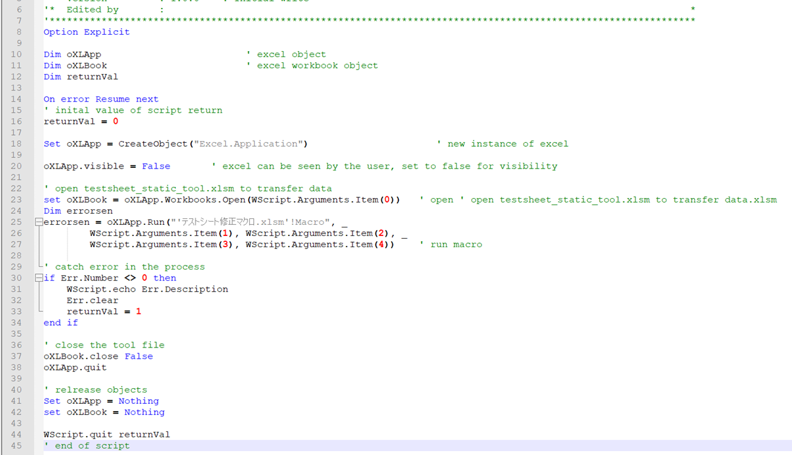
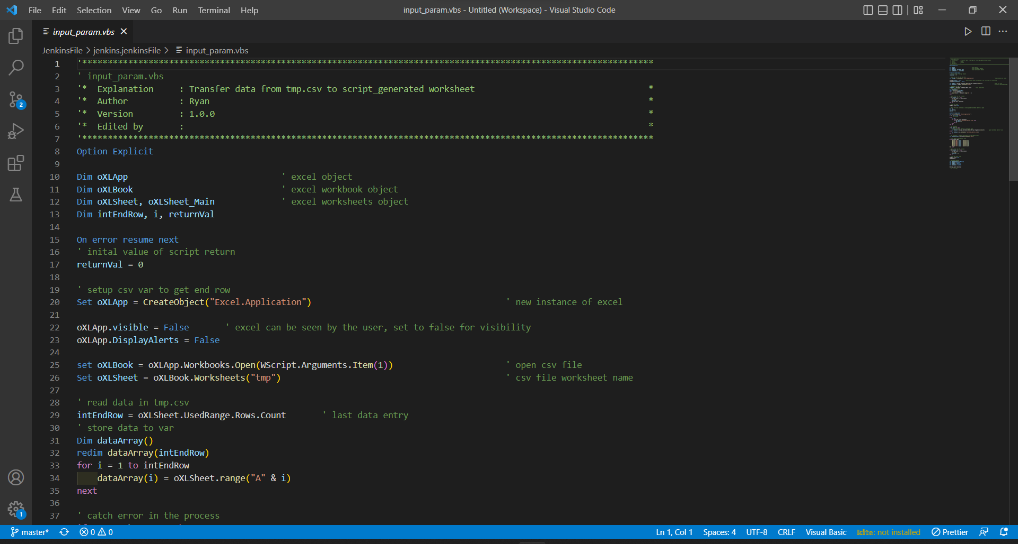
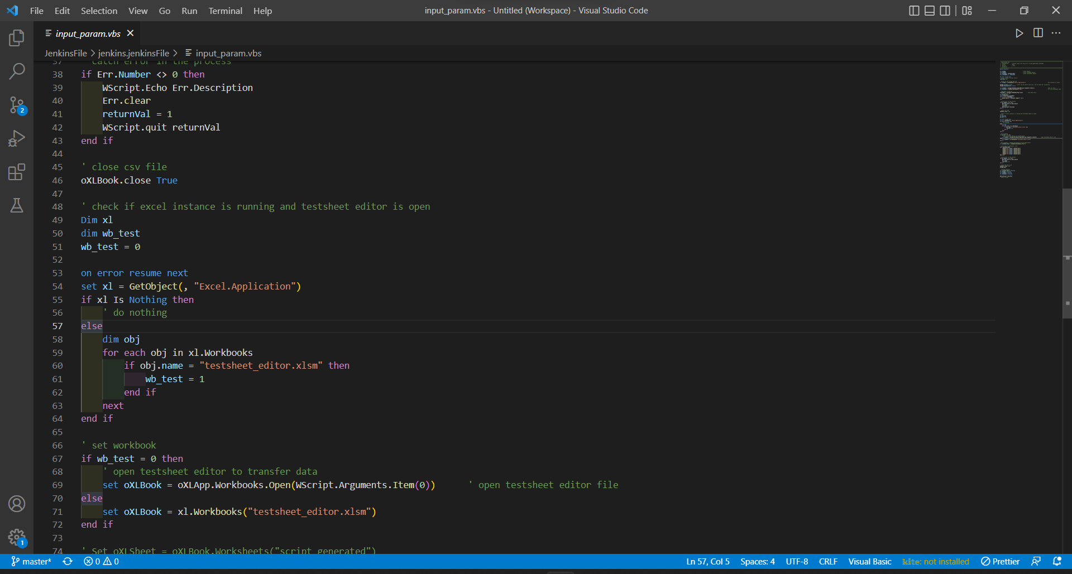
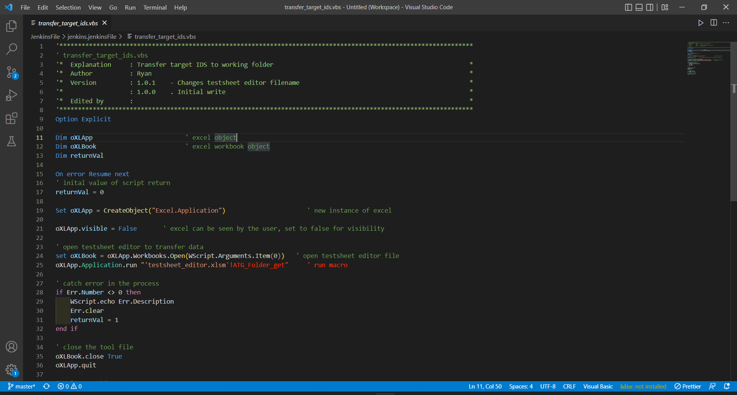
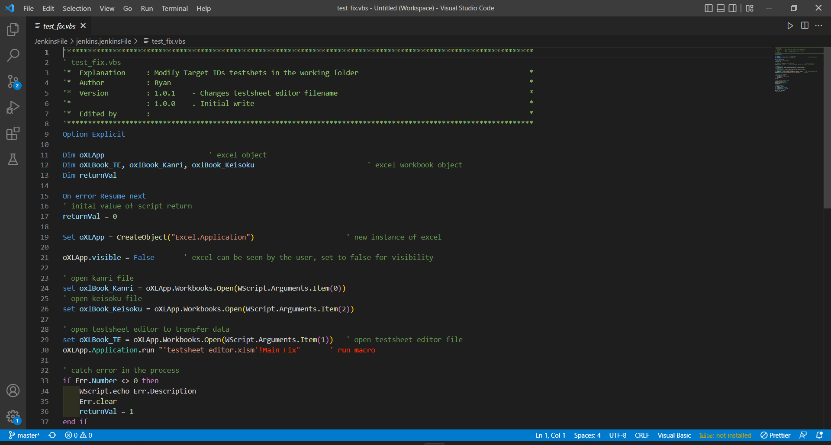
FALSE
FALSE
処理開始
if ( atg_path.isEmpty() || transfer_atg_path.isEmpty() || compo.isEmpty() || model_ver.isEmpty() || func_file_path.isEmpty() || keisoku_file_path.isEmpty() )
ジョブの実施
if ( "${params.keisoku_file_path.contains('計測適合一覧表')}" == "false" )
if ( "${params.func_file_path.contains('関数一覧表')}" == "false" )
2
TRUE
TRUE
TRUE

2
1

①ログテキストへの書き込み
②エラーメッセージを表示して
ビルドを中止

処理終了

②エラーメッセージを表示してビルドを中止

FALSE

ログテキストの生成

バッチファイルの変数・引数セットアップ
unittest_fix.bat

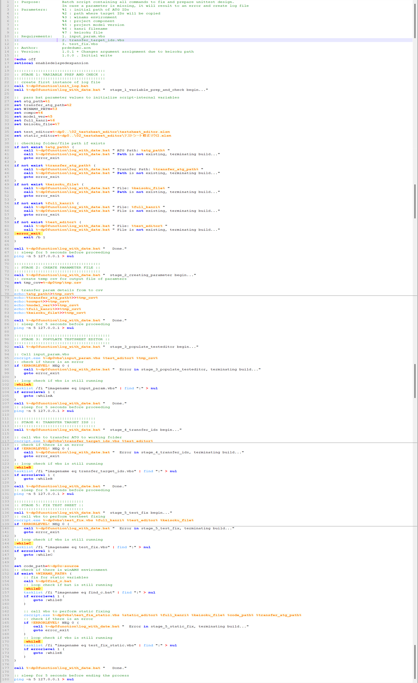

「%atg_path%」が無いか

TRUE

FALSE

「%transfer_atg_path%」が無いか
FALSE
TRUE

1
2

①ログテキストへの書き込み
②エラーメッセージを表示してビルドを中止

「%keisoku_file%」が無いか
FALSE
TRUE
ログテキストの生成

input_param.vbs

3
③下方の"3"に移動
TRUE
TRUE
FALSE
FALSE
FALSE
TRUE
FALSE
FALSE
FALSE
TRUE
TRUE
処理開始
初期化処理
CSVファイルを開ける
CSVにあるパラメータの数を
intENdRowにセットする
データの数だけループさせて右記の処理を実施
「tmp.csv」と同じデータの数だけ
配列を準備して各データの内容を
格納する
エラーがあるか
戻り値(1)の設定
CSVファイルを閉じる
FALSE
初期化処理
開いているエクセルがあるか
開いているエクセルの数だけ右記の処理を実施
ファイル名がテストシートエディタか
確認結果テストシートエディタ「あり」
確認結果 テストシートエディタ「なし」
テストシートエディタを開ける
既に開いていたテストシートエディタが選択される
CSVのデータ数分用意された配列に
データを「Main sheet」に記載
エラーがあるか
戻り値(2)の設定
TRUE
テストシートエディタを閉じる
3
③上方の"3"から移動
戻り値を返す
処理終了
「%full_kanri%」が無いか
FALSE
TRUE

バッチファイルの変数・引数セットアップ

「%test_editor%」が無いか
TRUE
FALSE

1
①ログテキストへの書き込み

tmp.csv の生成

1
①ログテキストへの書き込み
パスチェック

「input_param.vbs」をコール

TRUE
FALSE
エラーレベルが０かどうか
(エラーがあれば真)
2
②エラーメッセージを
表示してビルドを中止
input_param.vbs 実行中か

TRUE

FALSE
tmp.csv の生成

「input_param.vbs」をコール

1
①ログテキストへの書き込み
エラーレベルが０かどうか
(エラーがあれば真)

input_param.vbs 実行中か
transfer_target_ids.vbs

処理開始
初期化処理
テストシートエディタを開ける
「ATG_Folder_get」のVBAマクロをコールする
エラーがあるか
戻り値(1)の設定
テストシートエディタを閉じる

「transfer_target_ids.vbs」をコール

「transfer_target_ids.vbs」をコール

エラーレベルが０かどうか
(エラーがあれば真)
TRUE
FALSE
エラーレベルが０かどうか
(エラーがあれば真)
2
②エラーメッセージを
表示してビルドを中止
transfer_target_ids.vbs実行中か
TRUE

FALSE
transfer_target_ids.vbs実行中か

TRUE
戻り値を返す
処理終了

FALSE

test_fix.vbs
1
①ログテキストへの書き込み
処理開始

初期化処理

test_fix.vbs実行中か
管理ファイルを開ける
計測ファイルを開ける
テストシートエディタを開ける
「test_fix.vbs」をコール

「Main_Fix」のVBAマクロをコールする

エラーレベルが０かどうか
(エラーがあれば真)
エラーがあるか
2
②エラーメッセージを
表示してビルドを中止
戻り値(1)の設定
TRUE
TRUE
FALSE

全てのエクセルシートを閉じる
FALSE

戻り値を返す
処理終了
test_fix.vbs実行中か
TRUE

FALSE
find_c.bat

1
①ログテキストへの書き込み
処理開始

「~dp0tmp/c_source_extract_path.txt」があるか
「c_source_extract_path.txt」を削除
TRUE

「WINAMS_PATH」 があるか
FALSE

「c_source」ファイルを削除

TRUE

データの数だけループさせて右記の処理を実施
WINAMS環境の .c を検索

「find_c.bat」をコール
.c がAPフォルダ内にあったか
FALSE
FALSE

TRUE

「c_source_extract_path.txt」に書き込み

データの数だけループさせて右記の処理を実施

TRUE
ソースフォルダに .cをコピー

FALSE

「find_C.bat」実行中か
TRUE
処理終了

FALSE
test_fix_static.vbs

TRUE
処理開始
初期化処理
テストシート修正マクロを開ける
「Macro」のVBAマクロをコールする
エラーがあるか
戻り値(1)の設定
全てのエクセルシートを閉じる
FALSE

「test_fix_static.vbs」をコール

TRUE
FALSE
エラーレベルが０かどうか
(エラーがあれば真)
2
②エラーメッセージを
表示してビルドを中止
test_fix_static.vbs実行中か
TRUE

戻り値を返す
処理終了

1
①ログテキストへの書き込み

処理終了

Sheet8
Jenkins
全てのパラメータを取得

UnitTestFix フォルダ
unittest_fix.bat ツール

ログテキストの生成

"log"フォルダ
「log.txt」ファイル
tmp.csv の生成

"testsheet_editor"フォルダ
「testsheet_editor.xlsm」 ファイル
「テストシート修正マクロ.xlsm」ファイル
ツール1
「input_param.vbs」

ログテキストへの書き込み

ツール2
「transfer_target_ids.vbs」

「c_source_extract_path.txt」
を生成
「tmp.csv」ファイル
「source_file.txt」を生成
"tmp"フォルダ
ツール3
「test_fix.vbs」

ツール4
「find_c_bat」

"c-source"フォルダ
.Cソース

ツール5
「test_fix_static.vbs」
出力ファイル(*.zip)
出力

